상품제안서
DOXX 고속충전 보조배터리 USB PD QC3.0 10000mah C타입 충전지원 | 상품코드: F31396

 |  |  |  |  |  |  | 02-412-0044 | www.easy1.co.kr
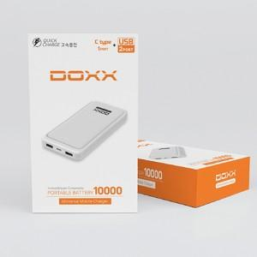

【상세/제작정보】 | <p><span style="font-size: 12pt;"><b>** 배송비- 한박스 40개 5000원별도</b></span></p>

【인쇄/포장옵션】 | 레이저 / 포장지포장

【공급단가】 | 수량 | 50~ | 100~ | 500~ | 1,000~ | 2,000~
*VAT별도 | 단가 | 13,120원 | 12,910원 | 12,600원 | 12,280원 | 12,070원

【상품 URL】 | https://dev.easy1.co.kr:443/src/goods_detail.php?gdno=31396

